Sheet1
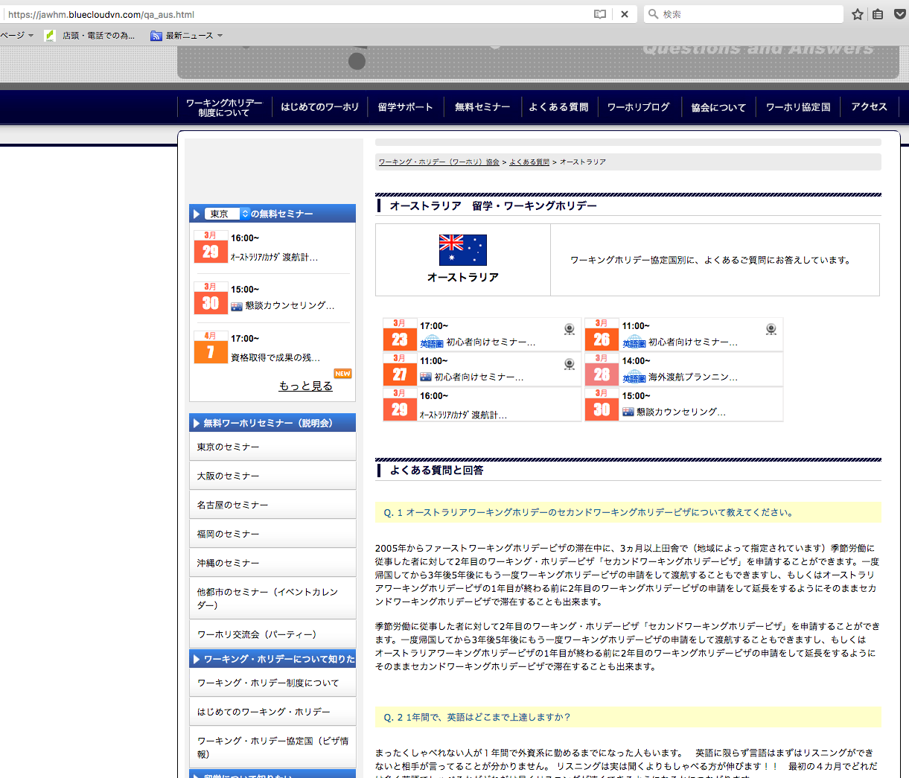

Ｑ１．オーストラリア....

Ｑ２．１年間で、....

